Solicitud gráfica
 | Área: | Matemáticas |  |  | Fecha:
 | Grado: | 11
 | Título del tema: | Competencias |  |  | ¿Cuaderno de estudio o recurso? | Recurso
 | Editor: | Lizzie Zambrano |  |  | Motor del recurso | M7A

 | Código guión o recurso: | MA_11_01_CO_RE190 | ← Para determinar este código, visite la hoja de Ayuda
 |  |  |  |  | ESPECIFICACIÓN DE ARCHIVOS A ENTREGAR
Núm. | Archivo Shutterstock o ruta en web | Imagen para: | Tipo | Ubicación de la imagen en el recurso M7A | Nombre imagen SMALL | Tamaño imagen SMALL | Nombre imagen ZOOM | Tamaño imagen ZOOM | Descripción | Observaciones
IMG01 |  | Recurso M7A | Ilustración | Contenido | MA_11_01_CO_RE190_IMG01n.png | 286 x 286 px | MA_11_01_CO_RE190_IMG01a.png | 500 x 500 px | Imagen adjunta en la observacón (normal y ampliada), El código usado en codecogs fue: \left | 3x+20 \right |=4 Imagen para pregunta 1
IMG02 |  | Recurso M7A | Ilustración | Respuesta | MA_11_01_CO_RE190_IMG02.png | 110 x 110 px |  |  | Opción de respuesta 1, pregunta 1. Código usado en dodecogs: x=\left \{ \frac{16}{3},8 \right \} | 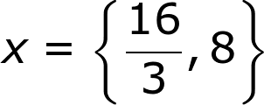
IMG03 |  | Recurso M7A | Ilustración | Respuesta | MA_11_01_CO_RE190_IMG03.png | 110 x 110 px |  |  | Opción de respuesta 2, pregunta 1. Código usado en dodecogs: x=\left \{ \frac{3}{13},-8 \right \} | 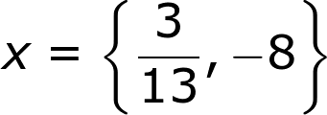
IMG04 |  | Recurso M7A | Ilustración | Respuesta | MA_11_01_CO_RE190_IMG04.png | 110 x 110 px |  |  | Opción de respuesta 3, pregunta 1. Código usado en dodecogs: x=\left \{ -\frac{16}{3},-8 \right \}
IMG05 |  | Recurso M7A | Ilustración | Respuesta | MA_11_01_CO_RE190_IMG05.png | 110 x 110 px |  |  | Opción de respuesta 4, pregunta 1. Código usado en dodecogs:x=\left \{ -\frac{3}{13},-8 \right \}
IMG06 |  | Recurso M7A | Ilustración | Respuesta | MA_11_01_CO_RE190_IMG06.png | 110 x 110 px |  |  | Opción de respuesta 5, pregunta 1. Código usado en dodecogs: x=\left \{-8 \right \}
IMG07 |  | Recurso M7A | Ilustración | Respuesta | MA_11_01_CO_RE190_IMG07.png | 110 x 110 px |  |  | Opción de respuesta 6, pregunta 1. Código usado en dodecogs:x=\left \{ \frac{16}{3} \right \} | 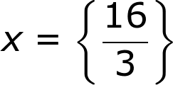
IMG08 |  | Recurso M7A | Ilustración | Contenido | MA_11_01_CO_RE190_IMG08n.png | 286 x 286 px | MA_11_01_CO_RE190_IMG08a.png | 500 x 500 px | Imagen adjunta en la observacón (normal y ampliaa) El código usado en codecogs fue: \left | 8x-23 \right |=\left | 2-3x \right | Imagen para pregunta 2
IMG09 |  | Recurso M7A | Ilustración | Respuesta | MA_11_01_CO_RE190_IMG09.png | 110 x 110 px |  |  | Opción de respuesta 1, pregunta 2. Código usado en dodecogs: x=\left \{ -\frac{25}{11},\frac{21}{5} \right \}
IMG10 |  | Recurso M7A | Ilustración | Respuesta | MA_11_01_CO_RE190_IMG10.png | 110 x 110 px |  |  | Opción de respuesta 2, pregunta 2. Código usado en dodecogs: x=\left \{ -\frac{25}{11},-\frac{21}{5} \right \}
IMG11 |  | Recurso M7A | Ilustración | Respuesta | MA_11_01_CO_RE190_IMG11.png | 110 x 110 px |  |  | Opción de respuesta 3, pregunta 2. Código usado en dodecogs: x=\left \{ -25,-\frac{21}{5} \right \}
IMG12 |  | Recurso M7A | Ilustración | Respuesta | MA_11_01_CO_RE190_IMG12.png | 110 x 110 px |  |  | Opción de respuesta 4, pregunta 2. Código usado en dodecogs: x=\left \{ \frac{25}{11},\frac{21}{5} \right \} | 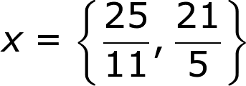
IMG13 |  | Recurso M7A | Ilustración | Respuesta | MA_11_01_CO_RE190_IMG13.png | 110 x 110 px |  |  | Opción de respuesta 5, pregunta 2. Código usado en dodecogs: x=\left \{ \frac{23}{5} ,11\right \} | 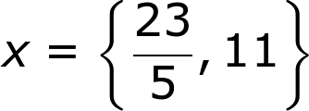
IMG14 |  | Recurso M7A | Ilustración | Respuesta | MA_11_01_CO_RE190_IMG14.png | 110 x 110 px |  |  | Opción de respuesta 6, pregunta 2. Código usado en dodecogs: x=\left \{ -25,-21 }
IMG15 |  | Recurso M7A | Ilustración | Contenido | MA_11_01_CO_RE190_IMG15n.png | 286 x 286 px | MA_11_01_CO_RE190_IMG15a.png | 500 x 500 px | Imagen adjunta en la observacón (normal y ampliada), El código usado en codecogs fue: \left | 1-5x \right |+x=5 Imagen para pregunta 3
IMG16 |  | Recurso M7A | Ilustración | Respuesta | MA_11_01_CO_RE190_IMG16.png | 110 x 110 px |  |  | Opción de respuesta 1, pregunta 3 . Código usado en dodecogs: x=\left \{5 \right\}
IMG17 |  | Recurso M7A | Ilustración | Respuesta | MA_11_01_CO_RE190_IMG17.png | 110 x 110 px |  |  | Opción de respuesta 2, pregunta 3 . Código usado en dodecogs: x=\left \{5, -1 \right\}
IMG18 |  | Recurso M7A | Ilustración | Respuesta | MA_11_01_CO_RE190_IMG18.png | 110 x 110 px |  |  | Opción de respuesta 3, pregunta 3 . Código usado en dodecogs: x=\left \{-1,1 \right\}
IMG19 |  | Recurso M7A | Ilustración | Respuesta | MA_11_01_CO_RE190_IMG19.png | 110 x 110 px |  |  | Opción de respuesta 4, pregunta 3 . Código usado en dodecogs: x=\left \{1,5\right\}
IMG20 |  | Recurso M7A | Ilustración | Respuesta | MA_11_01_CO_RE190_IMG20.png | 110 x 110 px |  |  | Opción de respuesta 5, pregunta 3 . Código usado en dodecogs: x=\left \{0,1\right\}
IMG21 |  | Recurso M7A | Ilustración | Respuesta | MA_11_01_CO_RE190_IMG21.png | 110 x 110 px |  |  | Opción de respuesta 6, pregunta 3 . Código usado en dodecogs: x=\left \{0,5\right\}
IMG22 |  | Recurso M7A | Ilustración | Contenido | MA_11_01_CO_RE190_IMG22n.png | 286 x 286 px | MA_11_01_CO_RE190_IMG22a.png | 500 x 500 px | Imagen adjunta en la observacón (normal y ampliada), El código usado en codecogs fue: \left | x+10 \right |=17+x Imagen para pregunta 4
IMG23 |  | Recurso M7A | Ilustración | Respuesta | MA_11_01_CO_RE190_IMG23.png | 110 x 110 px |  |  | Opción de respuesta 1, pregunta 4. Código usado en dodecogs: x=\left \{ -\frac{27}{2} \right\} | 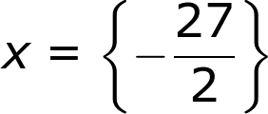
IMG24 |  | Recurso M7A | Ilustración | Respuesta | MA_11_01_CO_RE190_IMG24.png | 110 x 110 px |  |  | Opción de respuesta 2, pregunta 4. Código usado en dodecogs: x=\left \{ \frac{27}{2} \right\} | 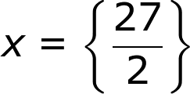
IMG25 |  | Recurso M7A | Ilustración | Respuesta | MA_11_01_CO_RE190_IMG25.png | 110 x 110 px |  |  | Opción de respuesta 3, pregunta 4. Código usado en dodecogs: x=\left \{ \frac{2}{23} ,27\right\} | 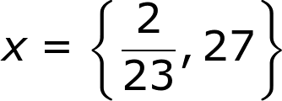
IMG26 |  | Recurso M7A | Ilustración | Respuesta | MA_11_01_CO_RE190_IMG26.png | 110 x 110 px |  |  | Opción de respuesta 4, pregunta 4. Código usado en dodecogs: x=\left \{ \right 2,27\}
IMG27 |  | Recurso M7A | Ilustración | Respuesta | MA_11_01_CO_RE190_IMG27.png | 110 x 110 px |  |  | Opción de respuesta 5, pregunta 4. Código usado en dodecogs: x=\left \{ 27 \right \}
IMG28 |  | Recurso M7A | Ilustración | Respuesta | MA_11_01_CO_RE190_IMG28.png | 110 x 110 px |  |  | Opción de respuesta 6, pregunta 4. Código usado en dodecogs: x=\left \{ 2,12\right \}
IMG29 |  | Recurso M7A | Ilustración | Contenido | MA_11_01_CO_RE190_IMG29n.png | 286 x 286 px | MA_11_01_CO_RE190_IMG29a.png | 500 x 500 px | Imagen adjunta en la observacón (normal y ampliada), El código usado en codecogs fue: \left | 15x-9 \right |=0 Imagen para pregunta 5
IMG30 |  | Recurso M7A | Ilustración | Respuesta | MA_11_01_CO_RE190_IMG30.png | 110 x 110 px |  |  | Opción de respuesta 1, pregunta 5. Código usado en dodecogs: x=\left \{ 3,5,0 \right \}
IMG31 |  | Recurso M7A | Ilustración | Respuesta | MA_11_01_CO_RE190_IMG31.png | 110 x 110 px |  |  | Opción de respuesta 2, pregunta 5. Código usado en dodecogs: x=5
IMG32 |  | Recurso M7A | Ilustración | Respuesta | MA_11_01_CO_RE190_IMG32.png | 110 x 110 px |  |  | Opción de respuesta 3, pregunta 5. Código usado en dodecogs: x=\frac{3}{5} | 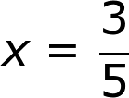
IMG33 |  | Recurso M7A | Ilustración | Respuesta | MA_11_01_CO_RE190_IMG33.png | 110 x 110 px |  |  | Opción de respuesta 4, pregunta 5. Código usado en dodecogs: x=\frac{5}{3} | 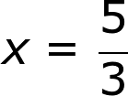
IMG34 |  | Recurso M7A | Ilustración | Respuesta | MA_11_01_CO_RE190_IMG34.png | 110 x 110 px |  |  | Opción de respuesta 5, pregunta 5. Código usado en dodecogs: x=3
IMG35 |  | Recurso M7A |  | Respuesta | MA_11_01_CO_RE190_IMG35.png | 110 x 110 px |  |  | Opción de respuesta 6, pregunta 5. Código usado en dodecogs: x=\left \{ \frac{1}{2},\frac{3}{2} \right \} | 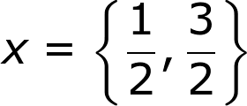
IMG36 |  | Recurso M7A | Ilustración | Contenido | MA_11_01_CO_RE190_IMG36n.png | 286 x 286 px | MA_11_01_CO_RE190_IMG36a.png | 500 x 500 px | Imagen adjunta en la observacón (normal y ampliada), El código usado en codecogs fue: \left | \frac{x}{3x-2} \right |=1 Imagen para pregunta 6 | 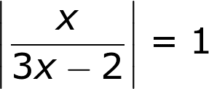
IMG37 |  | Recurso M7A | Ilustración | Respuesta | MA_11_01_CO_RE190_IMG37.png | 110 x 110 px |  |  | Opción de respuesta 1, pregunta 6. Código usado en dodecogs: x=\left \{ -1,\frac{1}{2} \right \} | 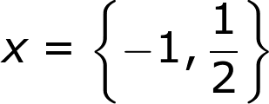
IMG38 |  | Recurso M7A | Ilustración | Respuesta | MA_11_01_CO_RE190_IMG38.png | 110 x 110 px |  |  | Opción de respuesta 2, pregunta 6. Código usado en dodecogs: x=\left \{ 0,1\right \}
IMG39 |  | Recurso M7A | Ilustración | Respuesta | MA_11_01_CO_RE190_IMG39.png | 110 x 110 px |  |  | Opción de respuesta 3, pregunta 6. Código usado en dodecogs: x=0
IMG40 |  | Recurso M7A | Ilustración | Respuesta | MA_11_01_CO_RE190_IMG40.png | 110 x 110 px |  |  | Opción de respuesta 4, pregunta 6. Código usado en dodecogs: x=-2
IMG41 |  | Recurso M7A | Ilustración | Respuesta | MA_11_01_CO_RE190_IMG41.png | 110 x 110 px |  |  | Opción de respuesta 5, pregunta 6. Código usado en dodecogs: x=\left \{ -2,4 \right \}
IMG42 |  | Recurso M7A | Ilustración | Respuesta | MA_11_01_CO_RE190_IMG42.png | 110 x 110 px |  |  | Opción de respuesta 6, pregunta 6. Código usado en dodecogs: x=\left \{\frac{1}{2},1\right \} | 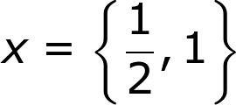
IMG43 |  | Recurso M7A | Ilustración | Contenido | MA_11_01_CO_RE190_IMG43n.png | 286 x 286 px | MA_11_01_CO_RE190_IMG43a.png | 500 x 500 px | Imagen adjunta en la observacón (normal y ampliada), El código usado en codecogs fue: 5\left | x+8 \right |-3= \frac{9}{2} Imagen para pregunta 7
IMG44 |  | Recurso M7A | Ilustración | Respuesta | MA_11_01_CO_RE190_IMG44.png | 110 x 110 px |  |  | Opción de respuesta 1, pregunta 7. Código usado en dodecogs: x=13
IMG45 |  | Recurso M7A | Ilustración | Respuesta | MA_11_01_CO_RE190_IMG45.png | 110 x 110 px |  |  | Opción de respuesta 2, pregunta 7. Código usado en dodecogs: x=\left \{ 13,19 \right \}
IMG46 |  | Recurso M7A | Ilustración | Respuesta | MA_11_01_CO_RE190_IMG46.png | 110 x 110 px |  |  | Opción de respuesta 3, pregunta 7. Código usado en dodecogs: x=\left \{ -\frac{19}{2},13\right\}
IMG47 |  | Recurso M7A | Ilustración | Respuesta | MA_11_01_CO_RE190_IMG47.png | 110 x 110 px |  |  | Opción de respuesta 4, pregunta 7. Código usado en dodecogs: x=\left \{ -\frac{19}{2},-\frac{13}{2} \right\}
IMG48 |  | Recurso M7A | Ilustración | Respuesta | MA_11_01_CO_RE190_IMG48.png | 110 x 110 px |  |  | Opción de respuesta 5, pregunta 7. Código usado en dodecogs: x=\left \{ -19,13\right\}
IMG49 |  | Recurso M7A | Ilustración | Respuesta | MA_11_01_CO_RE190_IMG49.png | 110 x 110 px |  |  | Opción de respuesta 6, pregunta 7. Código usado en dodecogs: x=-18
IMG50 |  | Recurso M7A | Ilustración | Contenido | MA_11_01_CO_RE190_IMG50n.png | 286 x 286 px | MA_11_01_CO_RE190_IMG50a.png | 500 x 500 px | Imagen adjunta en la observacón (normal y ampliada), El código usado en codecogs fue: \left | x-12 \right |+\left | 4x-9 \right |=23 Imagen para pregunta 8
IMG51 |  | Recurso M7A | Ilustración | Respuesta | MA_11_01_CO_RE190_IMG51.png | 110 x 110 px |  |  | Opción de respuesta 1, pregunta 8. Código usado en dodecogs: x=\left \{ \frac{1}{2},\frac{2}{5}\right\} | 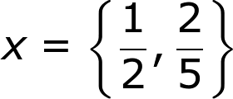
IMG52 |  | Recurso M7A | Ilustración | Respuesta | MA_11_01_CO_RE190_IMG52.png | 110 x 110 px |  |  | Opción de respuesta 2, pregunta 8. Código usado en dodecogs: x=\left \{ -\frac{2}{5},\frac{20}{3}\right\} | 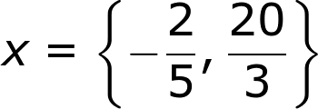
IMG53 |  | Recurso M7A | Ilustración | Respuesta | MA_11_01_CO_RE190_IMG53.png | 110 x 110 px |  |  | Opción de respuesta 3, pregunta 8. Código usado en dodecogs: x=20
IMG54 |  | Recurso M7A | Ilustración | Respuesta | MA_11_01_CO_RE190_IMG54.png | 110 x 110 px |  |  | Opción de respuesta 4, pregunta 8. Código usado en dodecogs: x=-3
IMG55 |  | Recurso M7A | Ilustración | Respuesta | MA_11_01_CO_RE190_IMG55.png | 110 x 110 px |  |  | Opción de respuesta 5, pregunta 8. Código usado en dodecogs: x=\left \{ -\frac{2}{5},-\frac{20}{3}\right\}
IMG56 |  | Recurso M7A | Ilustración | Respuesta | MA_11_01_CO_RE190_IMG56.png | 110 x 110 px |  |  | Opción de respuesta 6, pregunta 8. Código usado en dodecogs: x=\frac{2}{5} | 